상품제안서
아이리버 휴대용 손난로[일시품절] | 상품코드: F22917

 |  |  |  |  |  |  | 02-412-0044 | www.easy1.co.kr
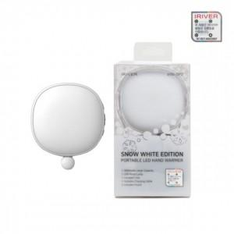

【상세/제작정보】 | 제품색상 : 화이트 단일 인쇄가능사이즈 :20x30mm&nbsp;

【인쇄/포장옵션】 | 실크, 레이저, 풀칼라 / 포장지포장

【공급단가】 | 수량 | 50~ | 100~ | 500~ | 1,000~ | 2,000~
*VAT별도 | 단가 | 19,020원 | 18,310원 | 17,610원 | 16,900원 | 16,480원

【상품 URL】 | http://www.easy1.co.kr/src/goods_detail.php?gdno=22917

